상품제안서
테일러메이드 TP5 하프더즌 6구 | 상품코드: S39878

 |  |  |  |  |  |  | 02-713-8555 | www.synergygift.co.kr
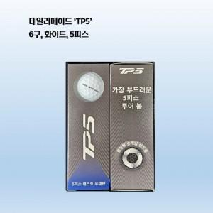

【상세/제작정보】 | 테일러메이드 골프공 26 TP5

【인쇄/포장옵션】 | 볼 컬러인쇄 / 포장지포장

【공급단가】 | 수량 | 30~ | 50~ | 100~ | 300~ | 500~
*VAT별도 | 단가 | 33,750원 | 32,940원 | 31,590원 | 30,780원 | 29,970원

【상품 URL】 | https://www.synergygift.co.kr:443/src/goods_detail.php?gdno=39878

